FBM发仓列表（MX店铺2）
类型 | SKU | UPC | MLM | 名称 | 图片 | 数量 | 单重kg | 总重kg | 单价 | 小计 | 备注
补仓 | MD2067 | 701969865333 | 1570240310 | 三星Z Flip4-星球-白色 + 1外屏钢化膜 | 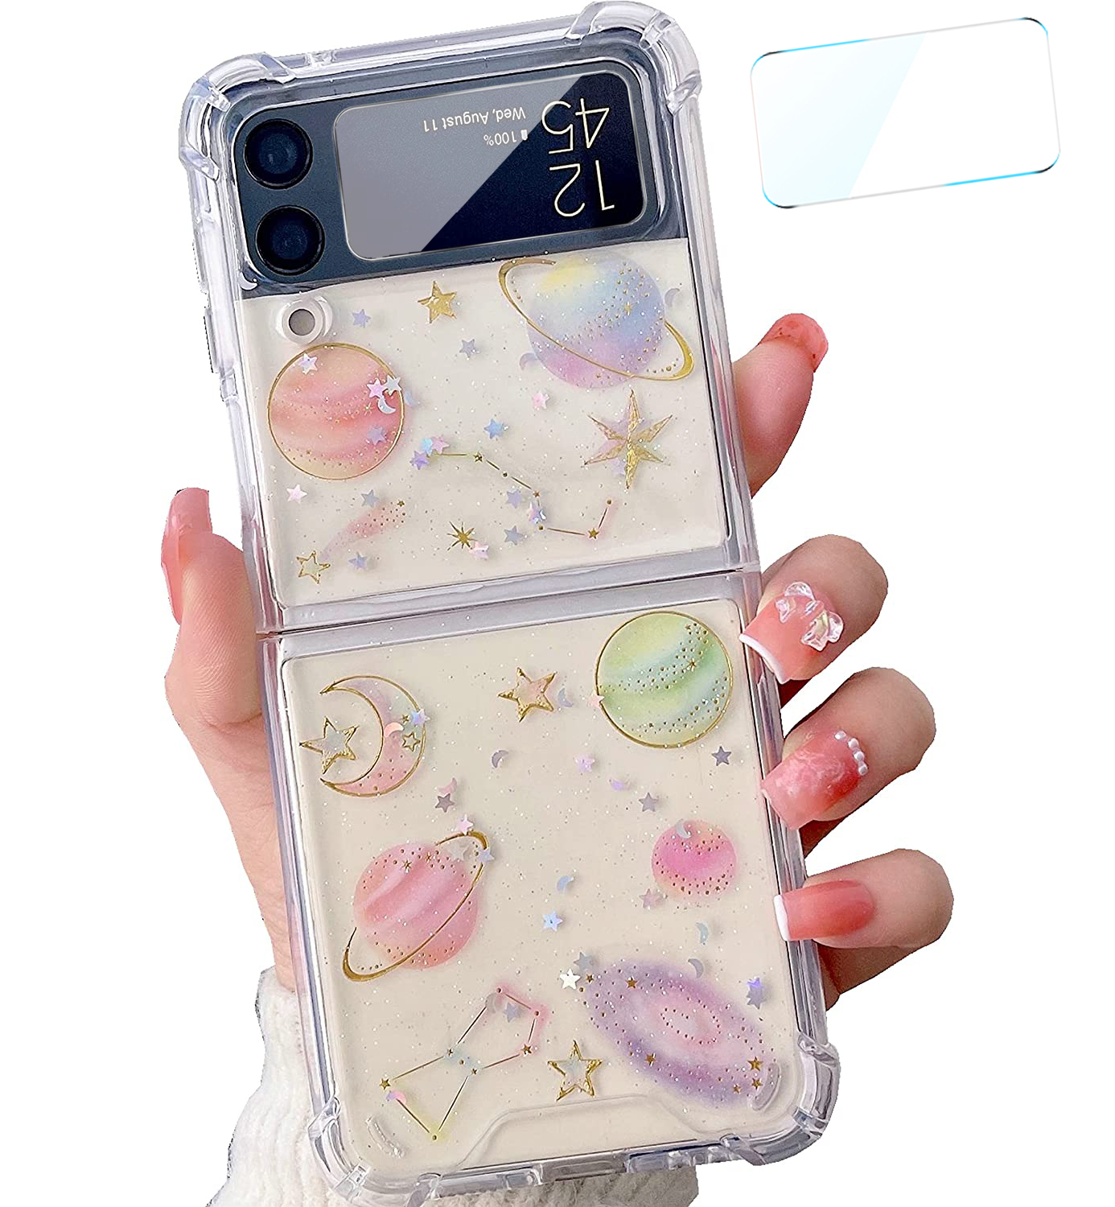 | 10 | 0.1 | 1 | 12 | 120
补仓 | MD2068 | 701969865340 | 1570240310 | 三星Z Flip4-星星粉花束 + 1外屏钢化膜 | 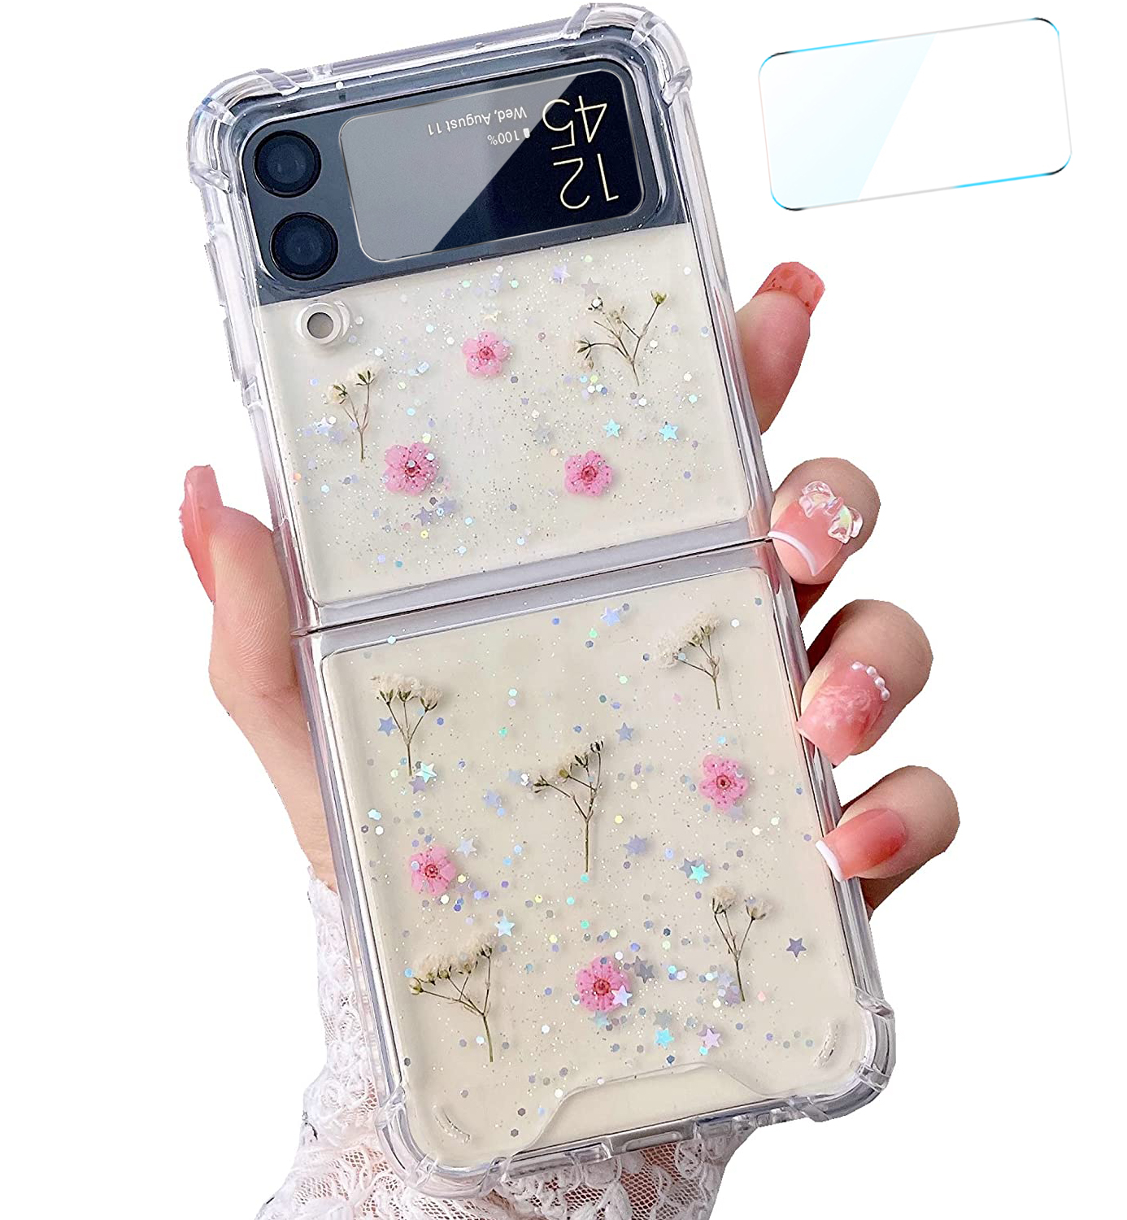 | 10 | 0.1 | 1 | 16 | 160
补仓 | MD2069 | 701969865357 | 1570240310 | 三星Z Flip4-亮片紫花 + 1外屏钢化膜 | 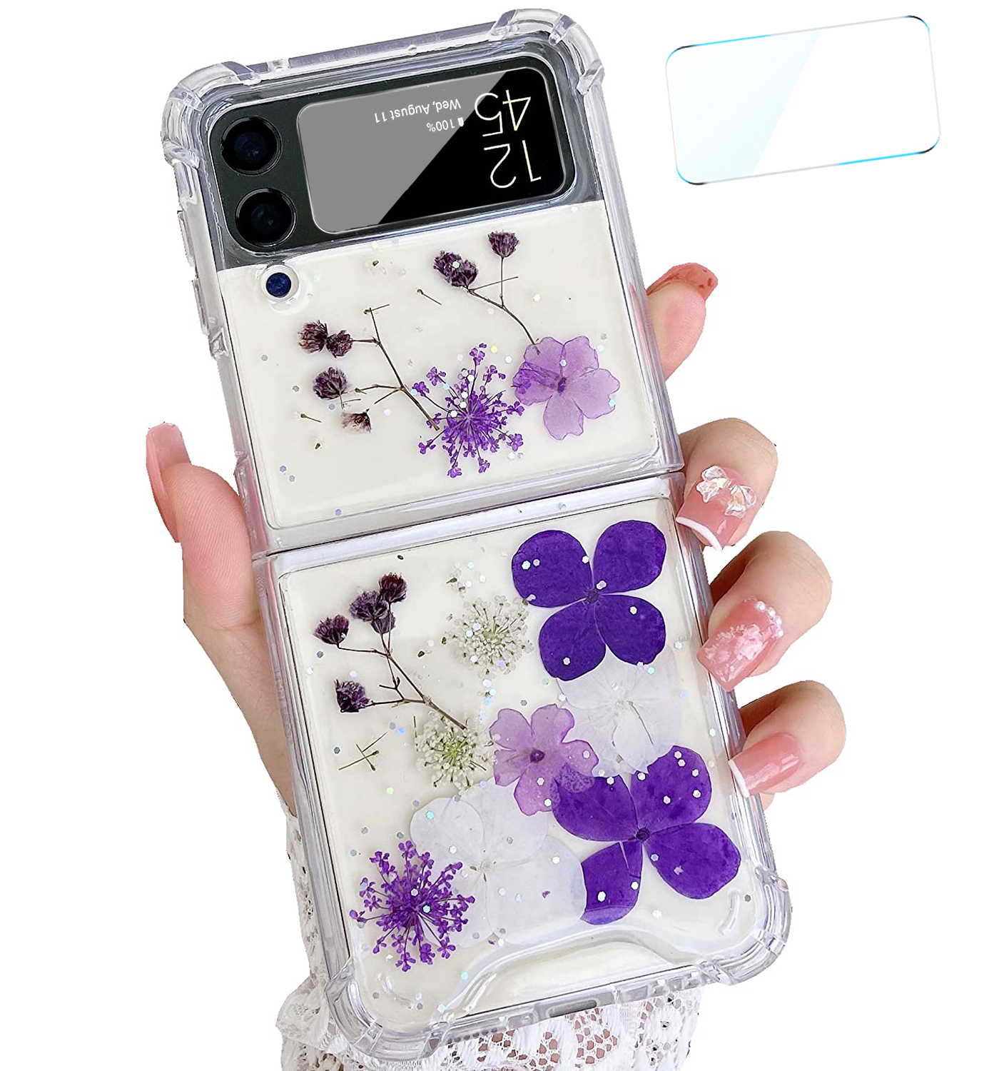 | 10 | 0.1 | 1 | 17 | 170

